Dashboard

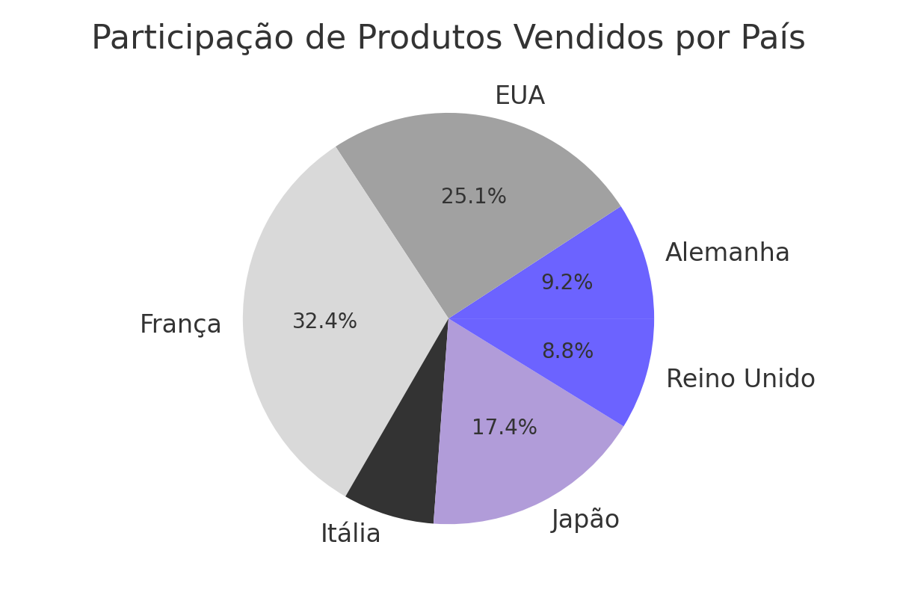


Dashboard Coperni - Indicadores de Desempenho


 | Mês | Receita (R$)
 | 0 | 1200000
 | 0 | 1350000
 | 0 | 1500000
 | 0 | 1430000
 | 0 | 1670000
 | 0 | 1780000
 | 0 | 1890000
 | 0 | 1950000
 | 0 | 2100000
 | 0 | 2250000
 | 0 | 2380000
 | 0 | 2500000
Produtos vendidos em cada país
 | Produtos Vendidos
País com Mais Vendas | 3000
França | 3400
EUA | 3600
Itália | 3520
França | 3800
Japão | 3950
EUA | 4200
França | 4400
Reino Unido | 4600
Alemanha | 4900
Japão | 5200
EUA | 5500
França

Popularidade
 | Seguidores IG | Seguidores TikTok | Engajamento (%)
 | 580000 | 420000 | 6.8
 | 610000 | 450000 | 7.2
 | 645000 | 490000 | 7.5
 | 680000 | 520000 | 7.1
 | 715000 | 550000 | 7.8
 | 760000 | 600000 | 8
 | 800000 | 640000 | 8.3
 | 845000 | 685000 | 8.5
 | 890000 | 730000 | 8.7
 | 940000 | 780000 | 8.9
 | 985000 | 830000 | 9
 | 1030000 | 870000 | 9.2

Dados
Mês | Receita (R$) | Produtos Vendidos | Ticket Médio (R$) | Seguidores IG | Seguidores TikTok | Engajamento (%) | País com Mais Vendas
Jan | 1200000 | 3000 | 400 | 580000 | 420000 | 6.8 | França
Fev | 1350000 | 3400 | 397 | 610000 | 450000 | 7.2 | EUA
Mar | 1500000 | 3600 | 416 | 645000 | 490000 | 7.5 | Itália
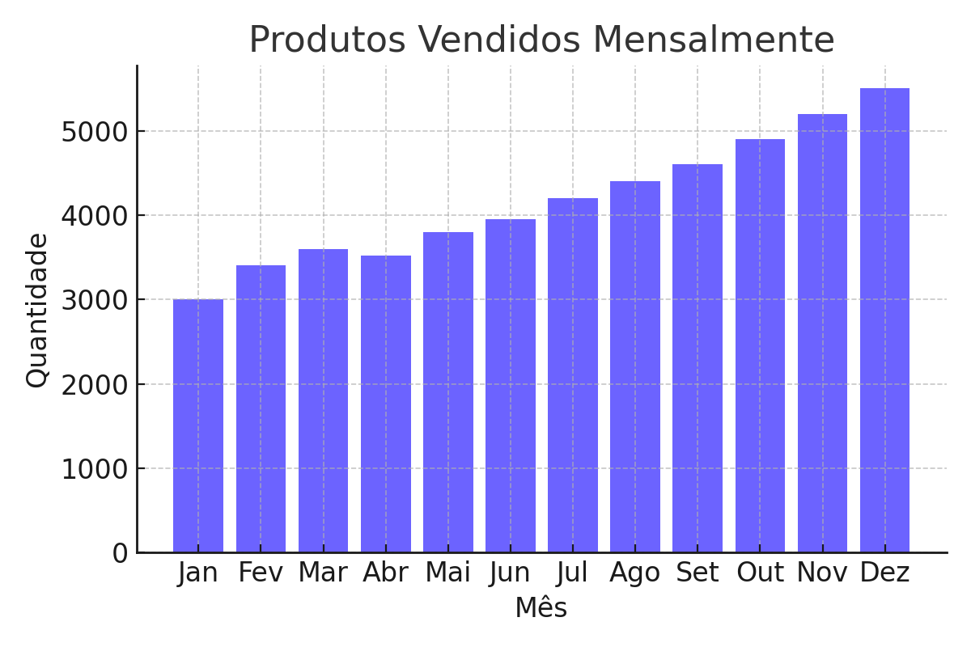
Abr | 1430000 | 3520 | 406 | 680000 | 520000 | 7.1 | França
Mai | 1670000 | 3800 | 439 | 715000 | 550000 | 7.8 | Japão
Jun | 1780000 | 3950 | 451 | 760000 | 600000 | 8 | EUA
Jul | 1890000 | 4200 | 450 | 800000 | 640000 | 8.3 | França
Ago | 1950000 | 4400 | 443 | 845000 | 685000 | 8.5 | Reino Unido
Set | 2100000 | 4600 | 456 | 890000 | 730000 | 8.7 | Alemanha
Out | 2250000 | 4900 | 459 | 940000 | 780000 | 8.9 | Japão
Nov | 2380000 | 5200 | 458 | 985000 | 830000 | 9 | EUA
Dez | 2500000 | 5500 | 455 | 1030000 | 870000 | 9.2 | França

